Hoja1
2024-01-19

BUENOS AIRES luquearti@gmail.com
BUENOS AIRES luquearti@gmail.com
____________________________________________________________________________________
"PLANCHUELA ”
“REFORZADA”
“ZINCADA"
COD. | MEDIDA | ENVASE POR | PRECIO C/U
P-062 | 50mm. | 100 | 76.31
P-063 | 76mm. | 50 | 99.30
P-064 | 102mm. | 50 | 118.92
P-065 | 130mm. | 50 | 190.27
P-066 | 156mm. | 50 | 237.84
P-067 | 180mm. | 50 | 297.30
P-068 | 200mm. | 50 | 330.99
P-069 | 244mm. | 50 | 366.67
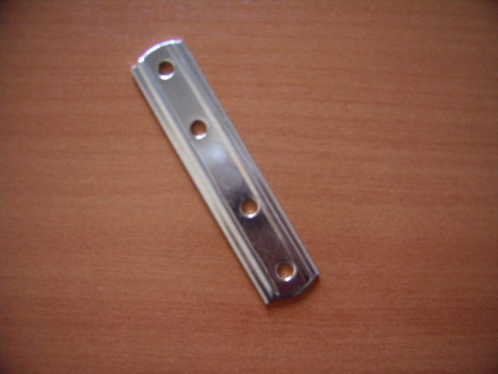

 | N

